상품제안서
나오 디지털 EMS 저주파 안마기 | 상품코드: S25872

 |  |  |  |  |  |  | 02-713-8555 | www.synergygift.co.kr
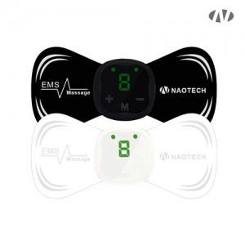 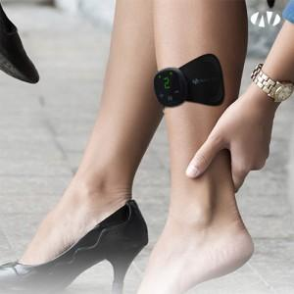 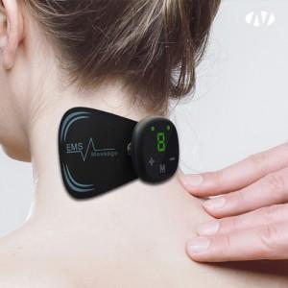

【상세/제작정보】 | 15분후 자동종료 / 6가지 모드 / 9단계 강도조절 / LED컨트롤

【인쇄/포장옵션】 | 스티커 / 포장지포장

【공급단가】 | 수량 | 50~ | 100~ | 500~ | 1,000~ | 2,000~
*VAT별도 | 블랙 | 11,580원 | 10,950원 | 10,420원 | 10,150원 | 9,970원
 | 화이트 | 11,580원 | 10,950원 | 10,420원 | 10,150원 | 9,970원

【상품 URL】 | https://www.synergygift.co.kr:443/src/goods_detail.php?gdno=25872

